关系图
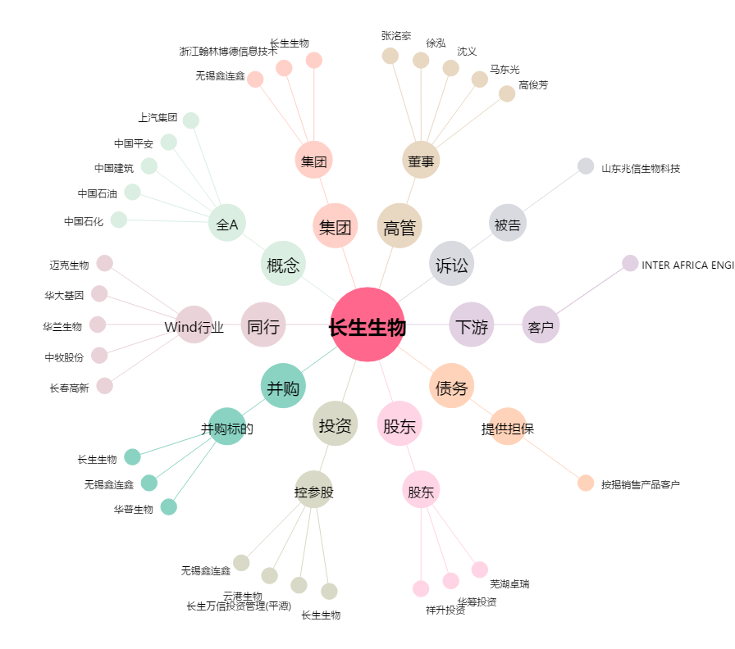
长生生物[002680.SZ] - 关系概览图

